SOMMAIRE
TYPOLOGIE DU SURENDETTEMENT DES MÉNAGES
2025

RÉGION OCCITANIE

CARTES ET DONNÉES RÉGIONALES ET DÉPARTEMENTALES |  |  | [Titres cliquables ò pour accès aux onglets du classeur]
¾ | RAPPEL DES DONNÉES FRANCE | } | Données France

¾ | CARTOGRAPHIE RÉGIONALE ET DÉPARTEMENTALE | } | Indicateurs de surendettement

¾ | TABLEAUX RÉGIONAUX ET DÉPARTEMENTAUX | } | Caractéristiques des ménages surendettés
 |  | } | Ménages surendettés et effacements de dettes

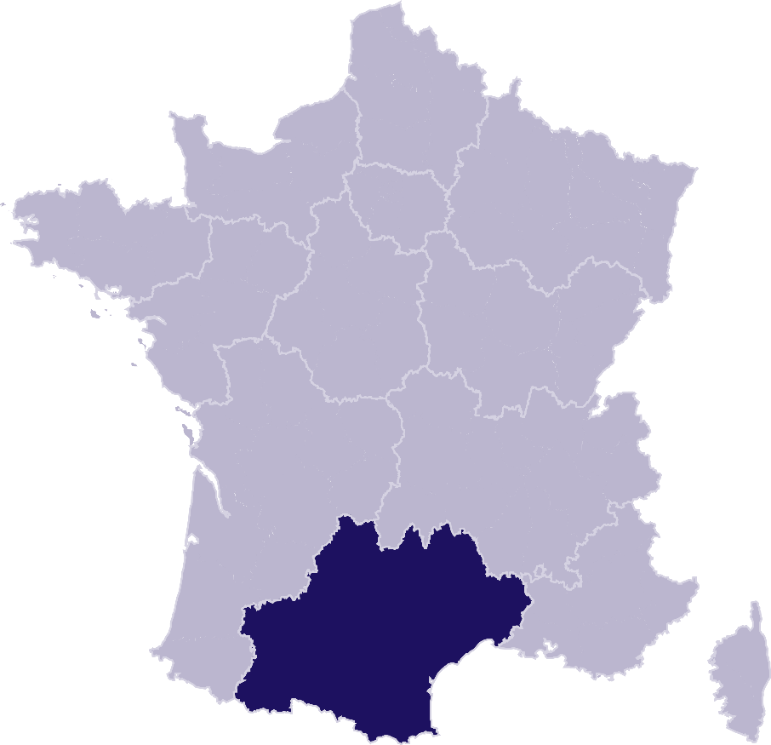
DONNÉES RÉGIONALES ET DÉPARTEMENTALES DÉTAILLÉES
SUR LES CARACTÉRISTIQUES DE L’ENDETTEMENT |  | } | OCCITANIE
¾ | DETTES PAR TYPE | } | Ariège
 |  | } | Aude
 |  | } | Aveyron
 |  | } | Gard
 |  | } | Gers
 |  | } | Haute-Garonne
 |  | } | Hautes-Pyrénées
 |  | } | Hérault
 |  | } | Lot
 |  | } | Lozère
 |  | } | Pyrénées-Orientales
 |  | } | Tarn
 |  | } | Tarn-et-Garonne
¾ | COMPARAISON DE L’ENDETTEMENT
 | AU NIVEAU DÉPARTEMENTAL | } | Comparaison

RAPPEL-FRANCE
RAPPEL DES DONNÉES FRANCE
 | Ë Retour sommaire


148 013 dépôts de dossiers de surendettement
171 264 personnes surendettées a)
267 dépôts de dossiers pour 100 000 habitants b)
17 951 € d’endettement médian, hors immobilier, des ménages surendettés c)
62,4 % des ménages surendettés sont sous le seuil de pauvreté d)
26,1 % des surendettés se déclarent au chômage e)
23,6 % de l'encours total de dettes effacé f)

Note : Renvois communs avec l'onglet « Indicateurs-régions-dépts », auquel se reporter. | Haut de page ~

INDICATEURS-RÉGION-DÉPTS
 | RÉGION OCCITANIE
 |  |  |  |  |  | Ë Retour sommaire
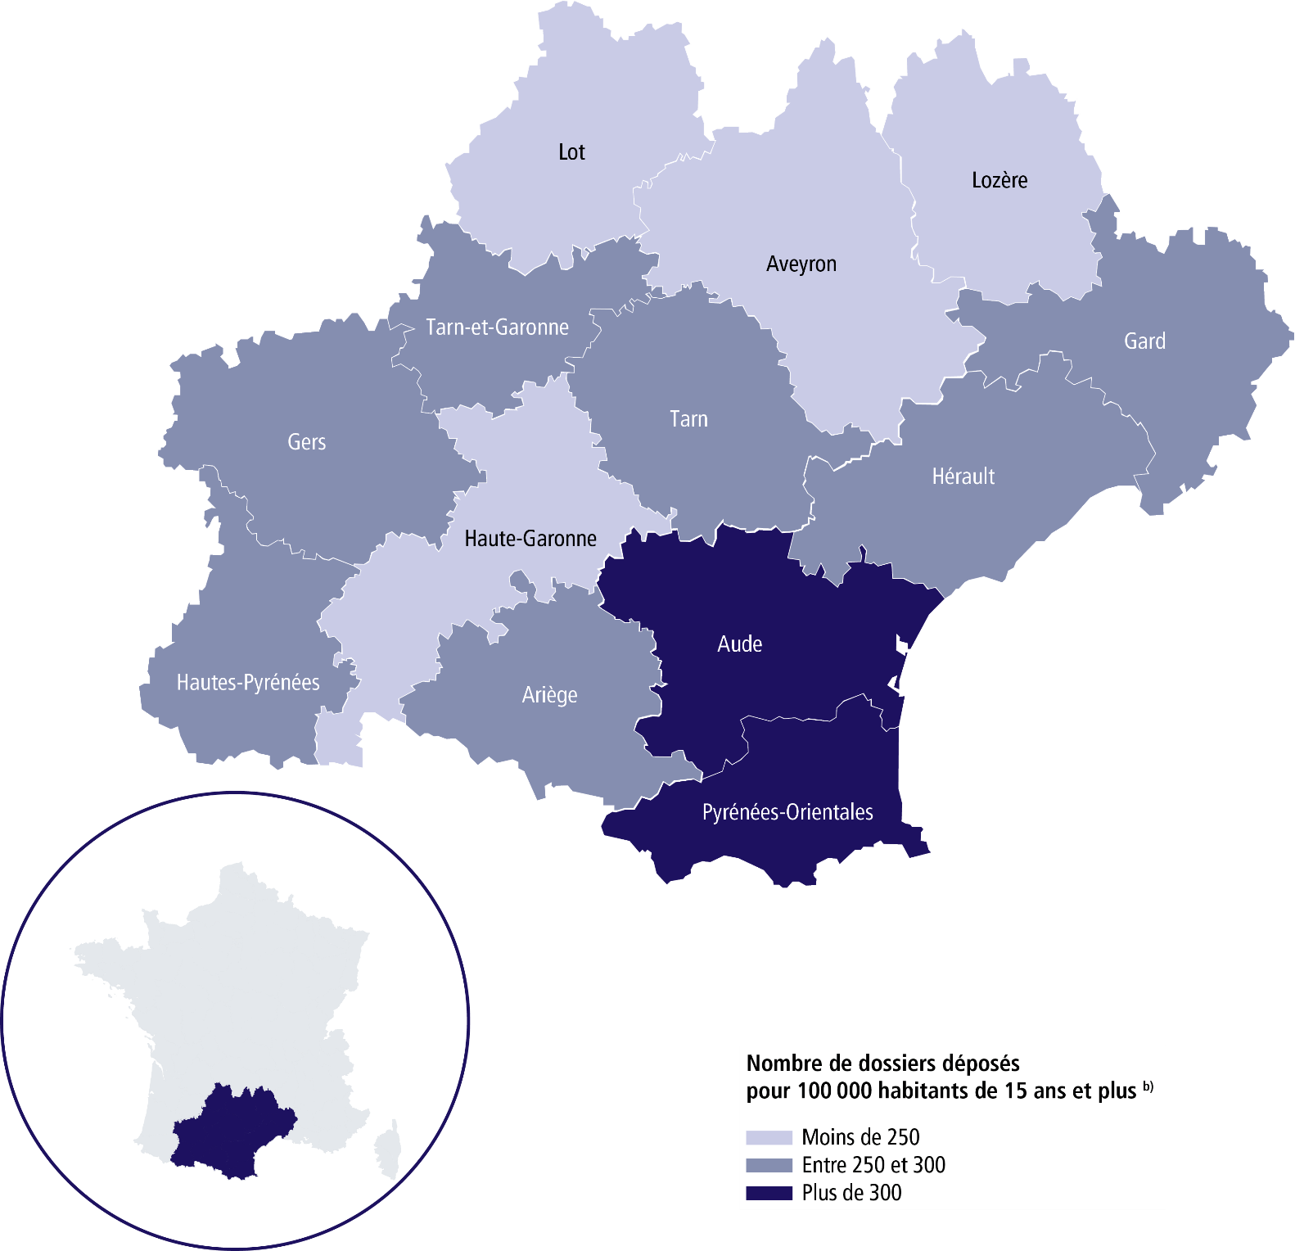

 | SURENDETTEMENT – DONNÉES 2025

 | 13 728 dépôts de dossiers de surendettement
 | 15 633 personnes surendettées a)
 | 262 dépôts de dossiers pour 100 000 habitants b)
 | 17 932 € d'endettement médian, hors immobilier, des ménages surendettés c)
 | 62 % des ménages surendettés sont sous le seuil de pauvreté d)
 | 24,3 % des surendettés se déclarent au chômage e)
 | 23,6 % de l’encours total de dettes effacé f)

 |  | ARIÈGE |  |  | GARD

 | 363 dépôts de dossiers de surendettement |  |  | 1 689 dépôts de dossiers de surendettement
 | 411 personnes surendettées a) |  |  | 1 913 personnes surendettées a)
 | 271 dépôts de dossiers pour 100 000 habitants b) |  |  | 259 dépôts de dossiers pour 100 000 habitants b)
 | 13 907 € d'endettement médian, hors immobilier, des ménages surendettés c) |  |  | 19 440 € d'endettement médian, hors immobilier, des ménages surendettés c)
 | 61,8 % des ménages surendettés sont sous le seuil de pauvreté d) |  |  | 60,6 % des ménages surendettés sont sous le seuil de pauvreté d)
 | 21,7 % des surendettés se déclarent au chômage e) |  |  | 21 % des surendettés se déclarent au chômage e)
 | 18,1 % de l’encours total de dettes effacé f) |  |  | 22,4 % de l’encours total de dettes effacé f)

 |  | AUDE |  |  | GERS

 | 1 069 dépôts de dossiers de surendettement |  |  | 421 dépôts de dossiers de surendettement
 | 1 238 personnes surendettées a) |  |  | 482 personnes surendettées a)
 | 330 dépôts de dossiers pour 100 000 habitants b) |  |  | 253 dépôts de dossiers pour 100 000 habitants b)
 | 16 417 € d'endettement médian, hors immobilier, des ménages surendettés c) |  |  | 15 240 € d'endettement médian, hors immobilier, des ménages surendettés c)
 | 65,3 % des ménages surendettés sont sous le seuil de pauvreté d) |  |  | 57,7 % des ménages surendettés sont sous le seuil de pauvreté d)
 | 24 % des surendettés se déclarent au chômage e) |  |  | 17,6 % des surendettés se déclarent au chômage e)
 | 29,3 % de l’encours total de dettes effacé f) |  |  | 25,9 % de l’encours total de dettes effacé f)

 |  | AVEYRON |  |  | HAUTE-GARONNE

 | 405 dépôts de dossiers de surendettement |  |  | 3 100 dépôts de dossiers de surendettement
 | 463 personnes surendettées a) |  |  | 3 508 personnes surendettées a)
 | 170 dépôts de dossiers pour 100 000 habitants b) |  |  | 246 dépôts de dossiers pour 100 000 habitants b)
 | 16 874 € d'endettement médian, hors immobilier, des ménages surendettés c) |  |  | 18 590 € d'endettement médian, hors immobilier, des ménages surendettés c)
 | 62,9 % des ménages surendettés sont sous le seuil de pauvreté d) |  |  | 58,3 % des ménages surendettés sont sous le seuil de pauvreté d)
 | 17,2 % des surendettés se déclarent au chômage e) |  |  | 26,2 % des surendettés se déclarent au chômage e)
 | 22,2 % de l’encours total de dettes effacé f) |  |  | 24,1 % de l’encours total de dettes effacé f)
 |  |  |  |  |  | Haut de page ~
 | Région Occitanie (suite)

 |  | HAUTES-PYRÉNÉES |  |  | PYRÉNÉES-ORIENTALES

 | 556 dépôts de dossiers de surendettement |  |  | 1 357 dépôts de dossiers de surendettement
 | 641 personnes surendettées a) |  |  | 1 535 personnes surendettées a)
 | 277 dépôts de dossiers pour 100 000 habitants b) |  |  | 318 dépôts de dossiers pour 100 000 habitants b)
 | 18 259 € d'endettement médian, hors immobilier, des ménages surendettés c) |  |  | 18 012 € d'endettement médian, hors immobilier, des ménages surendettés c)
 | 62,6 % des ménages surendettés sont sous le seuil de pauvreté d) |  |  | 63,7 % des ménages surendettés sont sous le seuil de pauvreté d)
 | 25,4 % des surendettés se déclarent au chômage e) |  |  | 23,7 % des surendettés se déclarent au chômage e)
 | 19 % de l’encours total de dettes effacé f) |  |  | 27,4 % de l’encours total de dettes effacé f)

 |  | HÉRAULT |  |  | TARN

 | 2 782 dépôts de dossiers de surendettement |  |  | 893 dépôts de dossiers de surendettement
 | 3 156 personnes surendettées a) |  |  | 1 028 personnes surendettées a)
 | 262 dépôts de dossiers pour 100 000 habitants b) |  |  | 262 dépôts de dossiers pour 100 000 habitants b)
 | 19 310 € d'endettement médian, hors immobilier, des ménages surendettés c) |  |  | 15 981 € d'endettement médian, hors immobilier, des ménages surendettés c)
 | 62,6 % des ménages surendettés sont sous le seuil de pauvreté d) |  |  | 69,8 % des ménages surendettés sont sous le seuil de pauvreté d)
 | 26,3 % des surendettés se déclarent au chômage e) |  |  | 28,3 % des surendettés se déclarent au chômage e)
 | 24,1 % de l’encours total de dettes effacé f) |  |  | 18,4 % de l’encours total de dettes effacé f)

 |  | LOT |  |  | TARN-ET-GARONNE

 | 354 dépôts de dossiers de surendettement |  |  | 631 dépôts de dossiers de surendettement
 | 405 personnes surendettées a) |  |  | 723 personnes surendettées a)
 | 230 dépôts de dossiers pour 100 000 habitants b) |  |  | 285 dépôts de dossiers pour 100 000 habitants b)
 | 12 131 € d'endettement médian, hors immobilier, des ménages surendettés c) |  |  | 19 091 € d'endettement médian, hors immobilier, des ménages surendettés c)
 | 67 % des ménages surendettés sont sous le seuil de pauvreté d) |  |  | 57,7 % des ménages surendettés sont sous le seuil de pauvreté d)
 | 21,5 % des surendettés se déclarent au chômage e) |  |  | 21,8 % des surendettés se déclarent au chômage e)
 | 21 % de l’encours total de dettes effacé f) |  |  | 22,5 % de l’encours total de dettes effacé f)

 |  | LOZÈRE

 | 108 dépôts de dossiers de surendettement
 | 130 personnes surendettées a)
 | 164 dépôts de dossiers pour 100 000 habitants b)
 | 15 209 € d'endettement médian, hors immobilier, des ménages surendettés c)
 | 70,4 % des ménages surendettés sont sous le seuil de pauvreté d)
 | 32,4 % des surendettés se déclarent au chômage e)
 | 29,2 % de l’encours total de dettes effacé f) |  |  |  |  | Haut de page ~

Renvois

a) | Personnes surendettées : nombre de personnes surendettées |  | e) | Taux de chômage des surendettés : pourcentage de personnes
 | (débiteurs et codébiteurs) dont le dossier a été déposé en 2025 |  |  | surendettées (débiteurs, codébiteurs, conjoints et personnes à charge)
 |  |  |  | dont le dossier a été traité en 2025 et qui se déclarent au chômage
b) | Dépôts de dossiers de surendettement pour 100 000 habitants : |  |  | (tel que mesuré par l’Insee selon la définition du Bureau international
 | ratio rapportant le nombre de dossiers déposés en 2025 |  |  | du travail [BIT] ; données provisoires au deuxième trimestre 2025).
 | à la population résidente du territoire âgée de 15 ans et plus
 | au 1er janvier 2025. |  | f) | Part de l'encours total de dettes effacée dans les dossiers clos,
 |  |  |  | hors dossiers clos avant examen de recevabilité ainsi qu'après décision
c) | L’endettement médian, hors immobilier, |  |  | ou jugement d'irrecevabilité, et qui ont bénéficié de mesures imposées
 | des ménages surendettés comprend les dettes de logement. |  |  | à la suite d'un rétablissement personnel ou de mesures avec effacement
 |  |  |  | partiel des dettes.
d) | Taux de pauvreté des ménages surendettés : proportion de
 | personnes surendettées (débiteurs, codébiteurs, conjoints et personnes
 | à charge) vivant dans un ménage dont le dossier a été traité en 2025
 | et dont le niveau de vie est inférieur au seuil de pauvreté
 | de l’année 2023 calculé par l’Insee. |  |  | Sources : Banque de France et Insee.

